Kalkulator_FV_CV_GRB
Narzędzie do obliczenia przestrzeni lotu, przestrzeni bezpieczeństwa i bufora ryzyka naziemnego
 |  |  |  |  |  |  |  |  |  |  |  | Wersja: | 1.8
Informacje dotyczące eksploatowanego BSP |  |  |  |  |  |  |  |  |  |  |  | Na podstawie obliczeń zawartych w dokumencie pt. "Dimensioning Guide to Flight Geography, Contingency"
 |  |  | Rodzaj BSP |  | Wielowirnikowiec |  |  |  |  |  |  | Volume und Ground Risk Buffer in Revision 1.6 (20.11.2023)
 |  |  |  |  | Wielowirnikowiec
 |  | Maksymalna prędkość do operacji | v0 | = |  | m/s |  |  |  |  |  | Informacje o wnioskującym:
 |  | Maksylamy wymiar typowy BSP | CD | = |  | m
 |  | Błąd pomiaru wysokości |  |  |  |  |  |  |  |  |  | Nazwa:
 |  | barometryczny | H∆ | = | 1 | m | Własna wartość: |  | m |  |  | e-ID:
 |  | GPS – Niedokładność | SGPS | = | 3 | m | Własna wartość: |  | m |  |  | Data: | 2025-06-03
 |  | Błąd utrzymywania pozycji | SPos | = | 3 | m | Własna wartość: |  | m
 |  | Błąd mapy | SK | = | 1 | m | Własna wartość: |  | m |  |  | Przykład prezentacji przestrzeni lotu, przestrzeni bezpieczeństwa, bufora ryzyka naziemnego oraz przestrzeni przyległej
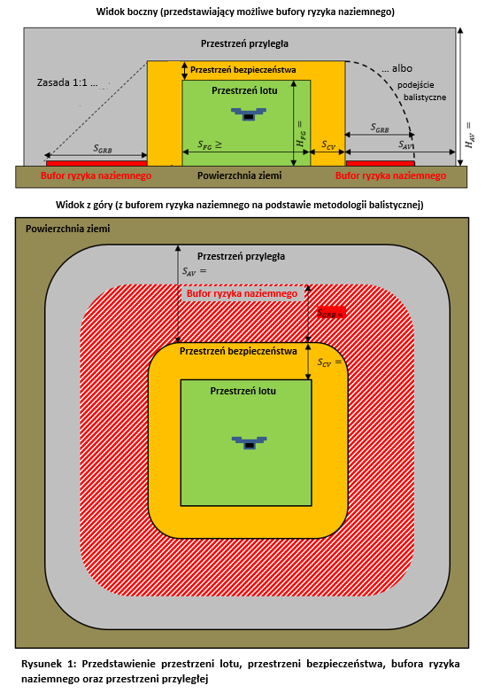
 |  | Czas reakcji pilota BSP / systemu automatycznego | tRZ | = | 1 | s

8.1 Minimalna wysokość przestrzeni lotu (FG)

m
m
m
#ARG!
#ARG!
 |  | Wysokość przestrzeni lotu | HFG | = |  | m
 |  | Minimalna wysokość dla małej FG | HFG | ≥ |  | m
 |  | Minimalna szerokość dla małej FG | SFG | ≥ |  | m

H_{CV =}
8.2 Obliczenie przestrzeni bezpieczeństwa (CV)

m
 | Pozioma przestrzeń bezpieczeństwa
 |  | Manewr bezpieczeństwa: |  |  |  |  |  |  | 0
 |  |  |  |  | 30
 |  |  |  |  | 2
 |  | Zasięg reakcji | SRZ | = |  | m
 |  | Manewr bezpieczeństwa | SCM | = |  | m

 |  | Minimalna pozioma przestrzeń bezpieczeństwa | SCV | ≥ |  | m (Wskazówka: Dodaj odpowiedni wymiar przestrzeni bezpieczeństwa w pliku kml)

 | Pionowa przestrzeń bezpieczeństwa
 |  | Zasięg reakcji | HRZ | = |  | m | Własna wartość: |  | m
m
m
 |  | Manewr bezpieczeństwa: | Zamiana energii kinetycznej na potencjalną |  |  |  |  |  | 0 | #VALUE! | #VALUE!
 |  |  |  |  | 2 |  | 2 |  |  | #VALUE! | #VALUE!
 |  |  | HCM | = | #VALUE! | m

 |  | Minimalna pionowa przestrzeń bezpieczeństwa | HCV | = | #VALUE! | m |  |  |  |  | #VALUE!

m
8.3 Obliczenie bufora ryzyka naziemnego (GRB)

 |  | Metoda zakończenia lotu: | Zasada 1:1 |  |  |  |  |  | 1

 |  | Gleitzahl | E | = | 20
 |  | Czas otwarcia spadochronu | t | = | 1 | s
 |  | Maksymalna dopuszczalna prędkość wiatru | vWind | = | 3 | m/s
 |  | Prędkość opadania z otwartym spadochronem | vZ | = | 2 | m/s

 |  | Minimalna odległość bufora ryzyka naziemnego | SGRB | ≥ |  | m (Wskazówka: Dodaj odpowiednią odległość bufora ryzyka naziemnego w pliku kml)

8.4 Obliczanie przestrzeni przyległej

 |  | Pozioma przestrzeń przyległa (dotyczy również obszaru przyległego) | SAV | = |  | m

 |  | Pionowa przestrzeń przyległa | HAV | = | #VALUE! | m | #VALUE! | ft

9 Obliczenie granicy VLOS/BVLOS
 |  | Pole widzenia (Attitude Line of Sight) | ALOSmax | = |  | m

 |  | Widoczność naziemna (Ground Visibility) (GVmax = 5000 m) | GV | = | 5000 | m | Własna wartość: |  | m
 |  | Wykrywanie (Detection Line of Sight) | DLOSmax | = | 1500 | m

 |  | Granica VLOS | VLOSmax | = |  | m

